様式入－２の５②
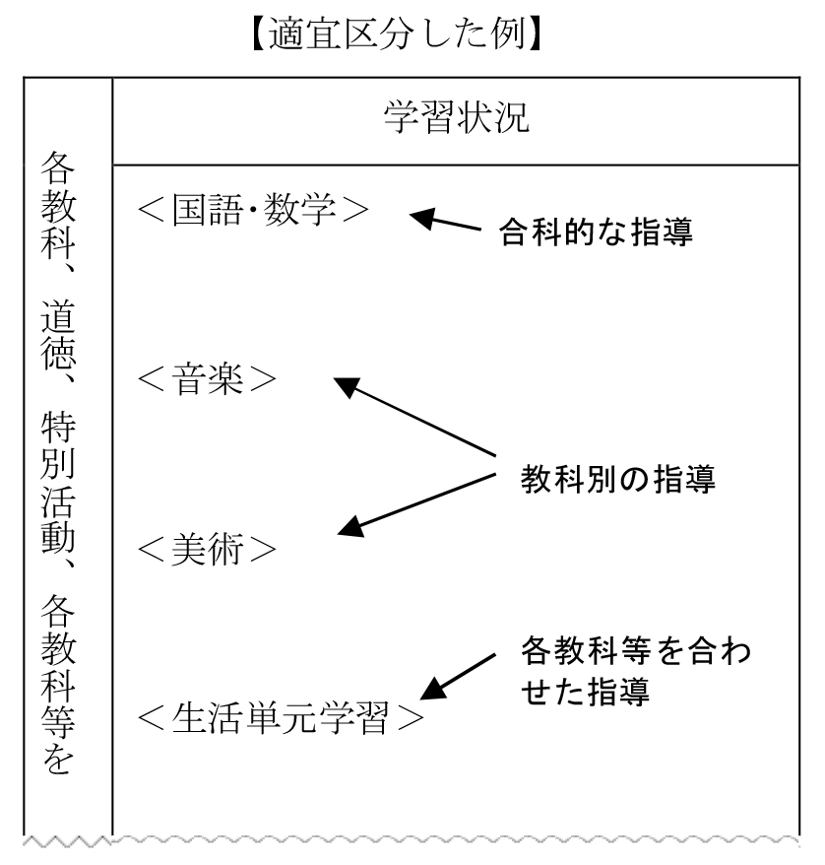
＜就業技術科及び職能開発科＞
調査書の記入に当たって
１ 調査書は、受検者の在籍校（既卒者については、卒業した中学部等）の教員が記入し、校長が確認の上、
内容を証明する。
２ 生年月日欄の年齢は、令和６年４月１日現在で記入する。
３ 出欠の記録
以下の事項を記入する。
なお、出欠の記録の第３学年にあっては、令和５年１１月１日現在で記入する。既卒者については、卒
業時の記録を記入する。
（１）出席しなければならない日数
授業日数から出席停止・忌引等の日数を差し引いた日数を記入する。
（２）欠席日数
出席しなければならない日数のうち、病気又はその他の事故で生徒が欠席した日数の合計を記入する。
※ 出席停止・忌引等の日数
以下のアからオまでのような日数をいう。
ア 学校教育法（昭和２２年法律第２６号）第３５条１項及び学校保健安全法（昭和３３年法律第５６
号）第１９条による出席停止日数並びに感染症の予防及び感染症の患者に対する医療に関する法律
（平成１０年法律第１１４号）第１９条、第２０条、第２６条及び第４６条による入院の場合の日数
イ 学校保健安全法第２０条により、学校の全部又は一部が臨時休業を行った場合の日数
ウ 忌引日数
エ 非常変災等生徒若しくは保護者の責任に帰すことができない事由で欠席した場合などで、校長が出
席しなくてもよいと認めた日数
オ けがを事由として通院及び入院をした日数
４ 学習の記録
（１）中学校の通常の学級等在籍者
学習の記録の（１）は、中学校の通常の学級に在籍している者及び肢体不自由特別支援学校又は病弱
特別支援学校に在籍し、準ずる教育課程で学んでいる者若しくは学んでいた者の調査書である。生徒指
導要録の記入方法を参照し、学習の記録等を記入する。令和５年１１月１日現在で第３学年の評価・評
定を記入する。既卒者については、第３学年修了時の評価・評定を記入する。
（２）中学校の特別支援学級、知的障害特別支援学校中学部の在籍者学習の記録の（２）は、中学校の特別
支援学級に在籍し、全部又は一部の時間を知的障害特別支援学校の各教科に替えた教育課程で学んでい
る者又は学んでいた者や知的障害特別支援学校中学部に在籍している者若しくは在籍していた者の調査
書である。生徒指導要録の記入方法を参照し、適宜区分して記入する。令和５年１１月１日現在の第３
学年の評価を入する。既卒者については、第３学年修了時の評価を記入する。
５ 学力・作業能力調査
（１）評価について
領域・項目ごとに評価を行い、最も当てはまる評価
を、各項目の評価欄に１～５の整数で記入する。全て
の項目を記入してください。

様式入－２の５③
（２）評価場面
「評価場面」の欄は、領域・項目ごとに、想定される主な評価場面を記載している。
しかし、在籍する学校や学級の状況によって評価場面と同じ場面を設定できない場合は、公正な評価ができる範囲で、各校において設定するものとする。ただし、１校から複数の者を記入する場合は、同様の評価場面で評価するものとする（通常の学級に在籍する生徒と特別支援学級に在籍する生徒についても、可能な限り同様の評価場面で評価するものとする。）。
ア 日常生活技能
(ｱ) 生活習慣
「食事・マナー」「身だしなみ」「生活のリズム」について評価する。
「生活のリズム」については、出欠の記録に対応し、該当する評価を記入する。
(ｲ) 健康と安全
「健康状態」「健康管理」「安全への理解」について評価する。
「健康状態」は、欠席等の状況や日頃の学校生活での状態について評価する。「不調」については、身体面の不調だけではなく、精神面の状態も含める。
「安全への理解」は、電動工具や加熱機器等がある特別教室等での行動について評価する。
イ 社会生活技能
(ｱ) 一般理解
「読み書き能力」「数の理解」「計算能力」「計測」「金銭理解」「時間の概念」について評価する。国語や数学の授業及び日常生活だけではなく、各課題の評価ができる場面を別途設定してもよい。
「読み書き能力」における「程度」とは、学年別配当漢字の７割の漢字の読みや書きを正答できるものとする。また、「行事の感想文」については、小学校４年生程度の漢字を交えて書くことができる場合に、５に評価できるものとする。
(ｲ) 作業能力
「正確性」「修正能力」「判別能力」「巧緻性」「習熟度」「理解の持続性」について評価する。
特別支援学級や知的障害特別支援学校で作業学習を設定している場合は、作業学習での様子を基に評価する。
通常の学級のように作業学習が設定されていない場合は、中・長期に渡り、同様の作業を繰り返し行う学習や活動において評価するものとする。
(ｳ) 学習態度
「学習意欲」「持続性」「集中力」「注意・指示を聞く態度」「質問・報告」「準備・後片付け」について評価する。
「学習意欲」「持続性」「集中力」は、日常の学習場面で評価するが、教科等によって生徒の学習への取組姿勢に違いが予想される場合は、生徒が比較的落ち着いて学習に取り組める教科等の場面を想定して評価する。
「注意・指示を聞く態度」「質問・報告」「準備・後片付け」は、特別支援学級や知的障害特別支援学校で作業学習を設定している場合は、作業学習での様子を基に評価する。通常の学級のように作業学習が設定されていない場合は、中・長期に渡り、同様の作業を繰り返し行う学習や係活動において評価するものとする。
ウ 社会生活における行動特徴
(ｱ) 就労能力
「情緒の安定」「場面に合った行動」「責任感」「自発性」「生活の目標」「就労への関心・意欲」について評価する。
「責任感」「自発性」は、係活動や任された役割に対する態度などにより評価する。
「生活の目標」は、日常生活において日々目標を持ち、張りのある生活を送っているかという観点から評価する。
「就労への意欲」は、作業意欲ではなく、将来、働くことを中心とした生活を送ることを希望し、必要な努力をしているかという観点から評価する。
(ｲ) 社会性
「コミュニケーション」「日常の挨拶」「教師・先輩への対応」「協調行動」「日常の規律や規範意識」「移動能力」について評価する。
「移動能力」は、徒歩ではなく公共の交通機関を乗り継いで通学する場合を想定して、評価するものとする。

様式入－２の５⑥
３ 学習の記録 |  |  |  |  |  |  |  | 0

※令和５年１１月１日現在の第３学年の記録とすること。
（１）中学校の通常の学級等在籍者
各 教 科 の 学 習 の 記 録 | 教科 | 観 点 別 学 習 状 況 |  | 評 定 | 自立活動の記録 （第３学年）
 |  | 観 点 | 第３学年 | 第３学年
 | 国 語 | 知識・技能
 |  | 思考・判断・表現
 |  | 主体的に学習に取り組む態度
 | 社 会 | 知識・技能
 |  | 思考・判断・表現
 |  | 主体的に学習に取り組む態度
 | 数 学 | 知識・技能 |  |  | 特別活動の記録 | 内 容 | 第３学年 |  | 事実及び所見
 |  | 思考・判断・表現 |  |  |  | 学級活動
 |  | 主体的に学習に取り組む態度
 | 理 科 | 知識・技能 |  |  |  | 生徒会活動
 |  | 思考・判断・表現
 |  | 主体的に学習に取り組む態度 |  |  |  | 学校行事
 | 音 楽 | 知識・技能
 |  | 思考・判断・表現 |  |  | 総合的な学習の時間の記録（第３学年） | 学習活動
 |  | 主体的に学習に取り組む態度
 | 美 術 | 知識・技能
 |  | 思考・判断・表現 |  |  |  | 観点
 |  | 主体的に学習に取り組む態度
 | 保健体育 | 知識・技能 |  |  |  | 評 価
 |  | 思考・判断・表現
 |  | 主体的に学習に取り組む態度
 | 技術・家庭 | 知識・技能
 |  | 思考・判断・表現 |  |  | 行 動 の 記 録 | 項 目 |  |  |  | 第３学年
 |  | 主体的に学習に取り組む態度 |  |  |  | 基本的な生活習慣
 | 外国語 | 知識・技能 |  |  |  | 健康・体力の向上
 |  | 思考・判断・表現 |  |  |  | 自主・自律
 |  | 主体的に学習に取り組む態度 |  |  |  | 責任感
 |  | 知識・技能 |  |  |  | 創意工夫
 |  | 思考・判断・表現 |  |  |  | 思いやり・協力
 |  | 主体的に学習に取り組む態度 |  |  |  | 生命尊重・自然愛護
 | 特別の教科 道徳 | 学習状況及び道徳性に係る成長の様子 |  |  |  | 勤労・奉仕
 |  |  |  |  |  | 公正・公平
 |  |  |  |  |  | 公共心・公徳心
 |  |  |  |  | 備考

様式入ー２の５⑦
（２）中学校の特別支援学級、知的障害特別支援学校中学部の在籍者 |  |  |  |  | 0
 |  | 令和５年１１月１日現在の第３学年の記録とすること。
各教科、特別活動、自立活動、各教科等を合わせた指導の記録（第３学年） | 学習状況 |  | 総合的な学習の時間の記録（第３学年） | 学習活動

 |  |  |  | 観点

 |  |  |  | 評価

 |  |  | 行動の記録（第３学年）

 |  |  | 総合所見及び指導上参考となる諸事項（第３学年）

※ 「各教科、特別活動、自立活動、各教科等を合わせた指導の記録」欄は、学習指導要領に示す各教科等の目標、内容に
照らし、個別指導計画に基づいて具体的に設定した指導内容、到達の程度、習得の状況などを、教育課程や実際の学習状
況を考慮して、適宜区分して記入すること。

様式入ー２の５⑨
 |  |  |  |  |  |  | 0

Ⅱ 社会生活技能
領域 | 評価項目 | 評価場面 | 1 | 2 | 3 | 4 | 5 | 評価
一般理解 | 読み書き能力 | 国語 | 平仮名の読み書きが不十分である。 | 平仮名の読み書きができ、小学校３年生程度の漢字が読める。 | 小学校３年生程度の漢字の読み書きができる（漢字検定８級程度）。 | 小学校４年生程度の漢字の読み書きができる（漢字検定７級程度）。 | 小学校４年生程度の漢字の読み書きができ、行事の感想文などが書ける。
数学
（紙の枚数を
数える｡）
 | 数の理解 |  | 20までの数対応が困難である。若しくは、10ずつまとめることができない。 | 50までの数対応ができ、10ずつまとめて数えることができる。 | 100までの数対応ができ、10、50ずつまとめて数えることができる。 | 200以上の数対応ができ、50、100ずつまとめて数えることができる。 | ２種類の物の組合せを200以上、50、100ずつまとめて数えることができる。
 | 計算能力 | 数学 | 加減計算が困難である。 | 繰り上がり、繰り下がりのない加減計算ができる。 | 繰り上がり、繰り下がりのある加減計算ができる。 | 二桁同士の数の四則計算ができる（小学校３年生程度）。 | 文章問題で、式を立てて答えることができる（小学校４年生程度）。
 | 計 測 | 数学 | 長短の違いが分かり、指示された方を選択できる。 | ㎝の単位が分かり、30cmまで計測することができる。 | ㎝、㎜の単位が分かり、１mまで計測することができる。 | 物の長さを計測し、２等分、３等分にすることができる。 | 簡単な正方形、長方形の面積を計算することができる。
 | 金銭理解 | 日常生活 | 硬貨の種類を完全には理解していない。 | 500円までのお金の組合せはできるが、つり銭の計算は難しい。 | 1,000円までのお金の組合せができ、つり銭の計算ができる。 | 10,000円までのお金の組合せができ、釣り銭の計算ができる。 | 10,000円以上のお金の組み合わせができ、釣り銭の計算ができる。
 | 時間の概念 | 日常生活 | 現在の時刻が分からない。 | 現在の時刻は分かるが、時間の経過が分からない。 | 時刻は分かり、時間の経過も30分の単位で理解できる。 | 時間の経過が理解でき、時間の計算もできる。 | 時計を見ながら、残り時間などに合わせて行動することができる。
作業能力 | 正確性 |  | 常に、具体的な指示や確認が必要となる。 | 具体的な指示や確認を要することが多い。 | 指示どおりに取り組むことができるが、時々間違えることがある。 | 任されたことは、ほぼ指示どおり正確にできる。 | 任されたことは、正確かつ確実に取り組むことができる。
 | 修正能力 |  | 作業の手順や内容について、間違いが理解できず、修正できない。 | 間違いや作業の修正について個々に具体的支援が必要なことが多い。 | 具体的例示により修正ができる。 | 具体的例示がなくても、言葉による説明で修正ができる。 | 自分で間違いなどに気付き修正ができる。
作業学習若しくは中・長期の期間で実施する作業を伴う学習
 | 判別能力 |  | 不良品等についての判別ができない。 | 不良品等についての判断において、個々に具体的支援が必要なことが多い。 | 不良品等について、具体的例示により判別ができる。 | 不良品等について、具体的例示がなくても、言葉による説明で判別ができる。 | 不良品等について自分で判断ができる。
 | 巧緻性 |  | 道具の使用は難しい。 | 道具や機械操作の理解に時間がかかり、常に介助と安全管理が必要である。 | 道具や機械の操作では、安全に気を付けながら作業をする。時々介助と安全管理が必要である。 | 道具や機械の安全な操作を理解し、一人で作業することができる。正確性については確認が必要である。 | 手先は器用である。いろいろな道具や機械の操作を理解し、一人で安全に、かつ、正確に作業することができる。
 | 習熟度 |  | 全ての作業において習熟が難しく、常に支援が必要である。 | 決まった作業であっても習熟するまで多くの時間がかかる。 | 決まった作業であれば一定期間取り組むことで習熟する。 | 全ての作業において、一定期間取り組むことで習熟する。 | 全ての作業において、短時間で習熟する。
 | 理解の持続性 |  | 指示を受けても、理解できないことや、理解を持続できないことが多い。 | 指示を受けても、忘れることや、理解を持続できないことが多い。 | 指示について時々忘れることもあるが、具体的な提示等で思い出せる。 | 指示について時々忘れることもあるが、記録を見て思い出すことができる。 | 指示について、メモを取るなどの工夫が身に付いており、理解したことは忘れない。

様式入ー２の５⑩
 |  |  |  |  |  |  | 0

領域 | 評価項目 | 評価場面 | 1 | 2 | 3 | 4 | 5 | 評価
学習態度 | 学習意欲 | 日常の学習 | よそ見・居眠り・おしゃべり・手休め等が頻発し、注意を受けることが多い。 | 自分から取り組む時と、いやいやながらやっている時があり、気持ちや態度のむらが大きい。 | 飽きることもあるが、おおむね黙々と課題に取り組んでいる。 | 所定の時間内は、最後まで課題に取り組んでいる。 | いつも意欲的に学習し、自分から新しい課題に挑戦している。
 | 持続性 |  | １単位時間内で飽きてしまい、よそ見・あくび・離席・居眠りなどの行動が見られる。 | １単位時間以上になると、よそ見・あくび・離席・居眠りなどの行動が見られる。 | １日の学習時間の中で、時々よそ見・あくび・離席・居眠りなどの行動が見られる。 | よそ見・あくび・離席・居眠りなどの行動はほとんど見られないが、午後になると集中力が落ちてくる。 | １日中、よそ見・あくび・離席・居眠りなどの行動は見られず、周りの状況に左右されることもない。
 | 集中力 |  | 教室の内外で音がした時などに、いつも手を休めている。 | 教室の内外で音がした時などに、手を休めてしまうなどの行動が多く見られる。 | 教室の内外で音がした時などに、手を休めてしまうなどの行動が時々見られるが、言葉掛けにより再び集中することができる。 | 教室の内外で音がした時などに、手を休めてしまうなどの行動が時々見られるが、自分から再び課題等に集中することができる。 | 周囲の状況に左右されずに学習している。
 | 注意・指示を 聞く態度 |  | 無視・反発・拒否することが多く、聞き入れる態度が見られない。 | 一応聞き入れるが、その場だけのことが多い。 | 時に取り違えたり守れなかったりすることもあるが、おおむね指示どおりにできる。 | 言われたことはきちんと守れる。 | 復唱するなど、注意や指示を確実に理解しようとする。
作業学習若しくは、中・長期の期間で実施する作業を伴う学習や係活動
 | 質問・報告 |  | 自分から質問や報告をすることはない。 | 促されると質問や報告をするが、自発的にはできない。 | 報告を時々忘れたり、必要以上に質問や報告をしたりすることがある。 | 決められた場面で、質問や報告をすることができる。 | 場をわきまえて、自発的に必要な質問や報告ができる。
 | 準備・後片付け |  | 常に準備・後片付けの指示や支援が必要である。 | 指示されれば、準備・後片付けをする。 | 決められた準備・後片付けはできるが、不十分なことが時々ある。 | 決められた準備・後片付けができる。 | 開始時刻、終了時刻を見計らって、準備・後片付けができる。

